Foglio1
 |  |  | TA_MEDIO |  |  |  |  |  |  |  | turnaround |  |  |  |  |  |  |  |  |  | TN NORM
 |  |  | P1 | 12 |  |  |  |  |  |  | P1 | 19 |  |  |  |  |  |  |  |  | P1 | 2.7142857143
 |  |  | P2 | 20 |  |  | 14.4 |  |  |  | P2 | 26 |  |  |  |  |  |  |  |  | P2 | 2.3636363636
 |  |  | P3 | 0 |  |  |  |  |  |  | P3 | 13 |  |  |  | TN MEDIO
 |  |  | P4 | 17 |  |  |  |  |  |  | P4 | 22 |  |  |  |  | 21.2
 |  |  | P5 | 23 |  |  |  |  |  |  | P5 | 26

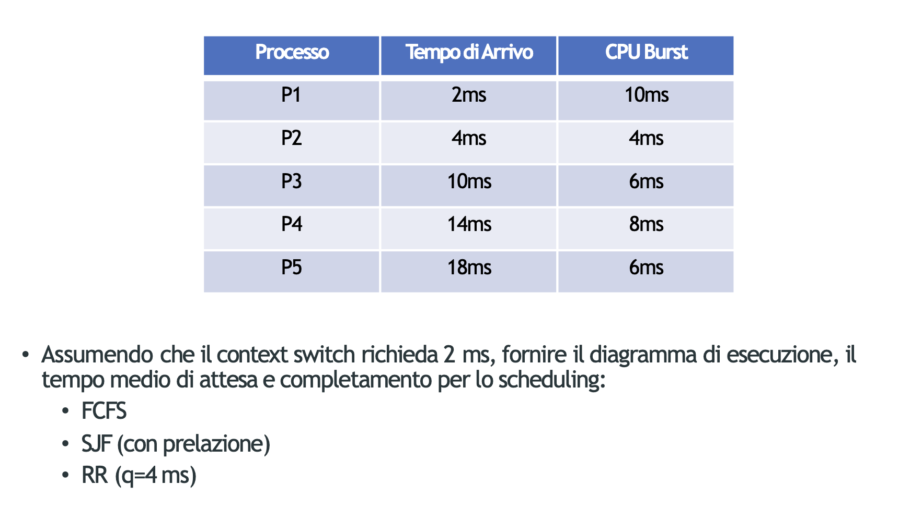
 | 1 | 2 | 3 | 4 | 5 | 6 | 7 | 8 | 9 | 10 | 11 | 12 | 13 | 14 | 15 | 16 | 17 | 18 | 19 | 20 | 21 | 22 | 23 | 24 | 25 | 26 | 27 | 28 | 29 | 30 | 31 | 32 | 33 | 34 | 35 | 36 | 37 | 38 | 39 | 40 | 41 | 42 | 43 | 44 | 45 | 46 | 47 | 48 | 49 | 50 | 51 | 52 | 53 | 54 | 55 | 56 | 57 | 58 | 59 | 60 | 61 | 62 | 63 | 64 | 65 | 66 | 67 | 68 | 69 | 70 | 71 | 72 | 73 | 74 | 75 | 76 | 77 | 78 | 79 | 80
P1 |  |  |  |  |  |  |  |  |  |  |  |  |  |  |  |  |  | 6 | 5 | 4 | 3 | 2 | 1 | 0 | X
P2 |  |  |  |  |  |  |  |  |  |  |  |  |  |  |  |  |  |  |  |  |  |  |  |  |  |  |  |  |  |  |  | 5 | 4 | 3 | 2 | 1 | 0 | X
P3 |  |  |  | 12 | 11 | 10 | 9 | 8 | 7 | 6 | 5 | 4 | 3 | 2 | 1 | 0 | X
P4 |  |  |  |  |  |  |  |  |  |  |  |  |  |  |  |  |  |  |  |  |  |  |  |  |  | 4 | 3 | 2 | 1 | 0 | X
P5 |  |  |  |  |  |  |  |  |  |  |  |  |  |  |  |  |  |  |  |  |  |  |  |  |  |  |  |  |  |  |  |  |  |  |  |  |  |  | 2 | 1 | 0
P6
P7
 |  |  |  | P3 | P3 | P3 | P3 | P3 | P3 | P3 | P3 | P3 | P3 | P3 | P3 | P3 |  | P1 | P1 | P1 | P1 | P1 | P1 | P1 |  | P4 | P4 | P4 | P4 | P4 |  | P2 | P2 | P2 | P2 | P2 | P2 |  | P5 | P5 | P5
 |  |  | P3 |  | P1 | P1 | P1 | P1 | P1 | P1 | P1 | P1 | P1 | P1 | P1 | P1 | P1 | P4 | P4 | P4 | P4 | P4 | P4 | P4 | P4 | P2 | P2 | P2 | P2 | P2 | P2 | P5 | P5 | P5 | P5 | P5 | P5 | P5
 |  |  |  |  |  |  |  | P4 | P4 | P4 | P4 | P4 | P4 | P4 | P4 | P4 | P4 | P2 | P2 | P2 | P2 | P2 | P2 | P2 | P2 | P5 | P5 | P5 | P5 | P5 | P5
 |  |  |  |  |  |  |  |  |  |  | P2 | P2 | P2 | P2 | P2 | P2 | P2 | P5 | P5 | P5 | P5 | P5 | P5 | P5 | P5
 |  |  |  |  |  |  |  |  |  |  |  |  |  |  | P5 | P5 | P5

 |  |  |  |  |  |  |  |  |  |  |  |  |  |  |  |  |  |  |  |  |  |  |  |  |  |  |  |  |  |  |  |  |  |  |  |  |  |  |  |  |  |  |  |  |  |  |  |  | stg

 | 1 | 2 | 3 | 4 | 5 | 6 | 7 | 8 | 9 | 10 | 11 | 12 | 13 | 14 | 15 | 16 | 17 | 18 | 19 | 20 | 21 | 22 | 23 | 24 | 25 | 26 | 27 | 28 | 29 | 30 | 31 | 32 | 33 | 34 | 35 | 36 | 37 | 38 | 39 | 40 | 41 | 42 | 43 | 44 | 45 | 46 | 47 | 48 | 49 | 50 | 51 | 52 | 53 | 54 | 55 | 56 | 57 | 58 | 59 | 60 | 61 | 62 | 63 | 64 | 65 | 66 | 67 | 68 | 69 | 70 | 71 | 72 | 73 | 74 | 75 | 76 | 77 | 78 | 79 | 80
P1 |  |  | 9 | 8 | X | X |  |  |  |  |  |  |  |  |  |  |  |  |  |  |  |  |  |  |  |  |  |  | 7 | 6 | 5 | 4 | 3 | 2 | 1 | 0 | X | X
P2 |  |  |  |  |  |  | 3 | 2 | 1 | 0 | X | X
P3 |  |  |  |  |  |  |  |  |  |  |  |  | 5 | 4 | 3 | 2 | 1 | 0 | X | X
P4 |  |  |  |  |  |  |  |  |  |  |  |  |  |  |  |  |  |  |  |  |  |  |  |  |  |  |  |  |  |  |  |  |  |  |  |  |  |  | 7 | 6 | 5 | 4 | 3 | 2 | 1 | 0
P5 |  |  |  |  |  |  |  |  |  |  |  |  |  |  |  |  |  |  |  |  | 5 | 4 | 3 | 2 | 1 | 0 | X | X
P6
P7
 |  |  | P1 | P1 |  |  | P2 | P2 | P2 | P2 |  |  | P3 | P3 | P3 | P3 | P3 | P3 |  |  | P5 | P5 | P5 | P5 | P5 | P5 |  |  | P1 | P1 | P1 | P1 | P1 | P1 | P1 | P1 |  |  | P4 | P4 | P4 | P4 | P4 | P4 | P4 | P4
 |  | P1 |  | P2 | P2 | P2 | P1 | P1 | P1 | P3 | P3 | P3 | P1 | P1 | P1 | P1 | P1 | P5 | P5 | P5 | P1 | P1 | P1 | P1 | P1 | P1 | P1 | P1 | P4 | P4 | P4 | P4 | P4 | P4 | P4 | P4 | P4 | P4
 |  |  |  |  | P1 | P1 |  |  |  | P1 | P1 | P1 |  | P4 | P4 | P4 | P4 | P1 | P1 | P1 | P4 | P4 | P4 | P4 | P4 | P4 | P4 | P4 |  |  |  |  |  |  |  |  |  |  |  |  |  |  |  |  |  |  |  |  |  |  |  |  |  |  |  |  |  | TA |  |  |  | MEDIO |  |  |  |  | TN |  |  | MEDIO |  |  | TN NORM |  |  |  |  | MDIO
 |  |  |  |  |  |  |  |  |  |  |  |  |  |  |  |  |  | P4 | P4 | P4 |  |  |  |  |  |  |  |  |  |  |  |  |  |  |  |  |  |  |  |  |  |  |  |  |  |  |  |  |  |  |  |  |  |  |  |  |  | P1 | 24 |  |  | 10.8 |  |  |  |  | 34 |  |  | 17.6 |  |  | 3.4 |  |  |  |  | 2.3133333333
 |  |  |  |  |  |  |  |  |  |  |  |  |  |  |  |  |  |  |  |  |  |  |  |  |  |  |  |  |  |  |  |  |  |  |  |  |  |  |  |  |  |  |  |  |  |  |  |  |  |  |  |  |  |  |  |  |  | P2 | 2 |  |  |  |  |  |  |  | 6 |  |  |  |  |  | 1.5
 |  |  |  |  |  |  |  |  |  |  |  |  |  |  |  |  |  |  |  |  |  |  |  |  |  |  |  |  |  |  |  |  |  |  |  |  |  |  |  |  |  |  |  |  |  |  |  |  |  |  |  |  |  |  |  |  |  | P3 | 2 |  |  |  |  |  |  |  | 8 |  |  |  |  |  | 1.3333333333
 |  |  |  |  |  |  |  |  |  |  |  |  |  |  |  |  |  |  |  |  |  |  |  |  |  |  |  |  |  |  |  |  |  |  |  |  |  |  |  |  |  |  |  |  |  |  |  |  |  |  |  |  |  |  |  |  |  | P4 | 24 |  |  |  |  |  |  |  | 32 |  |  |  |  |  | 4
 |  |  |  |  |  |  |  |  |  |  |  |  |  |  |  |  |  |  |  |  |  |  |  |  |  |  |  |  |  |  |  |  |  |  |  |  |  |  |  |  |  |  |  |  |  |  |  |  |  |  |  |  |  |  |  |  |  | P5 | 2 |  |  |  |  |  |  |  | 8 |  |  |  |  |  | 1.3333333333

